2020_08_data
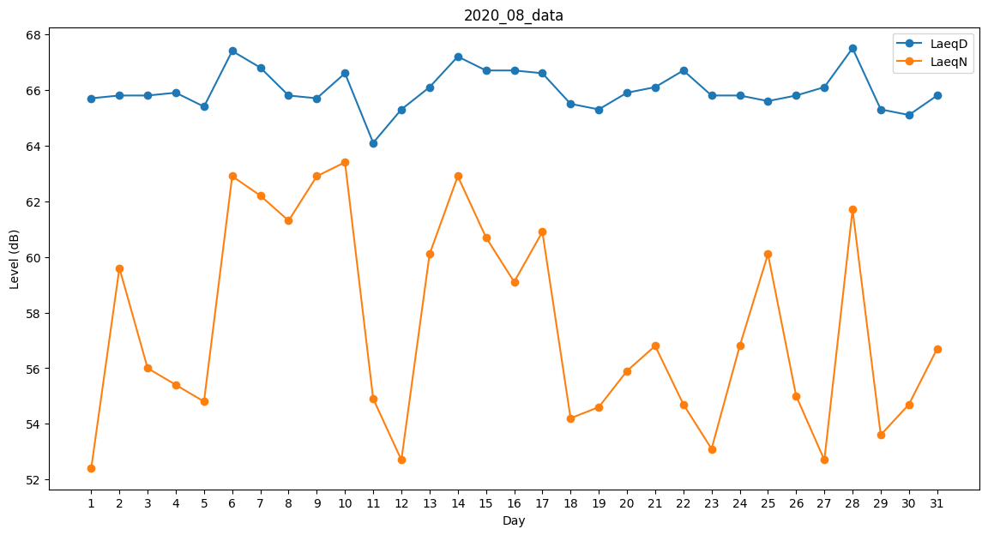
Day | LaeqD | LaeqN
1 | 65.7 | 52.4
2 | 65.8 | 59.6
3 | 65.8 | 56
4 | 65.9 | 55.4
5 | 65.4 | 54.8
6 | 67.4 | 62.9
7 | 66.8 | 62.2
8 | 65.8 | 61.3
9 | 65.7 | 62.9
10 | 66.6 | 63.4
11 | 64.1 | 54.9
12 | 65.3 | 52.7
13 | 66.1 | 60.1
14 | 67.2 | 62.9
15 | 66.7 | 60.7
16 | 66.7 | 59.1
17 | 66.6 | 60.9
18 | 65.5 | 54.2
19 | 65.3 | 54.6
20 | 65.9 | 55.9
21 | 66.1 | 56.8
22 | 66.7 | 54.7
23 | 65.8 | 53.1
24 | 65.8 | 56.8
25 | 65.6 | 60.1
26 | 65.8 | 55
27 | 66.1 | 52.7
28 | 67.5 | 61.7
29 | 65.3 | 53.6
30 | 65.1 | 54.7
31 | 65.8 | 56.7

